PAMAR
Programa Operativo Anual 2022
Dependencia | SISTEMA MUNICIPAL DIF BAHIA DE BANDERAS
Departamento | COORDINACION DE PAMAR
 | Anual | Trianual
Presupuesto
 |  |  |  |  |  |  |  |  |  |  |  |  |  |  |  |  |  |  |  |  |  |  | ALINEACION PLAN MUNICIPAL DE DESARROLLO
Función | Fundamento Legal | Responsable | Actividad | Meta |  | Ponderación |  | Año 2022 |  |  |  |  |  |  |  |  |  |  |  | Avance trimestral |  | Indicador de actividad |  | ALINEACION PROGRAMA DE GOBIERNO
 |  |  |  | U.M. | Cantidad | IMPLAN | Reportado por dependencia | E | F | M | A | MA | J | JU | AG | S | O | N | D | Estimado por Implan | Reportado por dependencia | Reportado por dependencia | Eje / Fin | Propósito | Componente | Actividad
Promover entre las niñas, niños y adolescentes hábitos saludables a través de un análisis sobre los efectos nocivos del consumo de sustancias. Promover en los adultos el ejercicio de las habilidades para la vida para que éstos, a su vez, enseñen a sus hijos estilos de vida libres de drogas. | Reglamento Interno del SMDIF de Bahía de Banderas, Nayarit, Art. 31, 32 Fr. I-VIII | COORDINADOR PAMAR | PREVENCIÓN DE ADICCIONES (charlas, conferencias y asesorías) históricamente se han atendido 2,200 personas al año | PARTICIPAN TES | N/A | 11.11% | 11.11% | x | x | x | x | x | x | x | x | x | x | x | x | 2.78% | 2.78% | documento realizado | 2 | 2.4 | 2.4.1 | 2.4.1.4
Implementación del manual sobre los derechos de los niños y dar a conocer los derechos que tiene la niñez en el estado de Nayarit. | Reglamento Interno del SMDIF de Bahía de Banderas, Nayarit, Art. 31, 32 Fr. I-VIII | COORDINADOR PAMAR | ACCIONES DE LOS DERECHOS DE LOS NIÑOS (charlas, conferencias y asesorías) históricamente se han atendido 1,800 personas al año | PARTICIPAN TES | N/A | 11.11% | 11.11% | x | x | x | x | x | x | x | x | x | x | x | x | 2.78% | 2.78% | documento realizado | 2 | 2.4 | 2.4.3 | 2.4.3.1
Promover relaciones de amor, cariño y respeto consigo mismo y con los demás. | Reglamento Interno del SMDIF de Bahía de Banderas, Nayarit, Art. 31, 32 Fr. I-VIII | COORDINADOR PAMAR | PLATICA DEL BUEN TRATO históricamente se han atendido 1,800 personas al año | BENEFICIAR IOS | N/A | 11.11% | 11.11% | x | x | x | x | x | x | x | x | x | x | x | x | 2.78% | 2.78% | documento realizado | 2 | 2.4 | 2.4.3 | 2.4.3.1
Capacitar a NNA en medidas de prevención en caso de situaciones de abuso y explotación infantil. | Reglamento Interno del SMDIF de Bahía de Banderas, Nayarit, Art. 31, 32 Fr. I-VIII | COORDINADOR PAMAR | TALLERES DE PREVENCION DE ABUSO Y EXPLOTACION SEXUAL INFANTIL históricamente han participado 1,350 personas | ASISTENTES | N/A | 11.11% | 11.11% | x | x | x | x | x | x | x | x | x | x | x | x | 2.78% | 2.78% | documento realizado | 2 | 2.4 | 2.4.3 | 2.4.3.1
Promover la disminución de embarazos en la adolescencia viviendo una sexualidad libre y responsable. | Reglamento Interno del SMDIF de Bahía de Banderas, Nayarit, Art. 31, 32 Fr. I-VIII | COORDINADOR PAMAR | TALLERES DE PREVENCION DEL EMBARAZO históricamente han participado 300 adolecentes | BENEFICIAR IOS | N/A | 11.11% | 11.11% | x | x | x | x | x | x | x | x | x | x | x | x | 2.78% | 2.78% | documento realizado | 2 | 2.4 | 2.4.3 | 2.4.3.1
Resaltar la conmemoración de la Convención de los derechos de los niños mediante la difusión a través de diversos medios de esta fecha. | Reglamento Interno del SMDIF de Bahía de Banderas, Nayarit, Art. 31, 32 Fr. I-VIII | COORDINADOR PAMAR | EVENTO CONMEMORATIVO DEL DÍA INTERNACIONAL DE LOS DERECHOS DEL NIÑO. | EVENTO | 1 | 11.11% | 11.11% |  |  |  |  |  |  |  |  |  |  | x |  | 0% | 0% | documento realizado | 2 | 2.6 | 2.6.2 | 2.6.2.1
Participación en reuniones convocadas por el estado y por la fiscalía Municipal para brindar un servicio más eficiente y eficaz. | Reglamento Interno del SMDIF de Bahía de Banderas, Nayarit, Art. 31, 32 Fr. I-VIII | COORDINADOR PAMAR | CAPACITACIÓN DE PERSONAL DE PAMAR | DOCUMENT OS | 4 | 11.11% | 11.11% |  | x |  |  | x |  |  | x |  |  | x |  | 2.78% | 2.78% | documento realizado | 2 | 2.6 | 2.6.2 | 2.6.2.1
Llevar a cabo actividades recreativas dirigidas a NNA. | Reglamento Interno del SMDIF de Bahía de Banderas, Nayarit, Art. 31, 32 Fr. I-VIII | COORDINADOR PAMAR | ORGANIZACIÓN CAMPAMENTO DIRIGIDO A ADOLECENTES Y FAMILIARES históricamente han participado 45 | PARTICIPAN TES | N/A | 11.11% | 11.11% |  |  |  |  |  |  |  |  |  |  |  | x | 0% | 0% | documento realizado | 2 | 2.6 | 2.6.4 | 2.6.4.1
Llevar a cabo actividades recreativas dirigidas a NNA. | Reglamento Interno del SMDIF de Bahía de Banderas, Nayarit, Art. 31, 32 Fr. I-VIII | COORDINADOR PAMAR | CURSO DE VERANO DIRIGIDOS A NNA históricamente han participado 150 | BENEFICIAR IOS | N/A | 11.11% | 11.11% |  |  |  |  |  |  | x |  |  |  |  |  | 0% | 0% | documento realizado | 2 | 2.6 | 2.6.4 | 2.6.4.1
 |  |  |  |  |  | 99.99% | 99.99% |  |  |  |  |  |  |  |  |  |  |  |  | 16.68% | 16.68%

 |  |  | 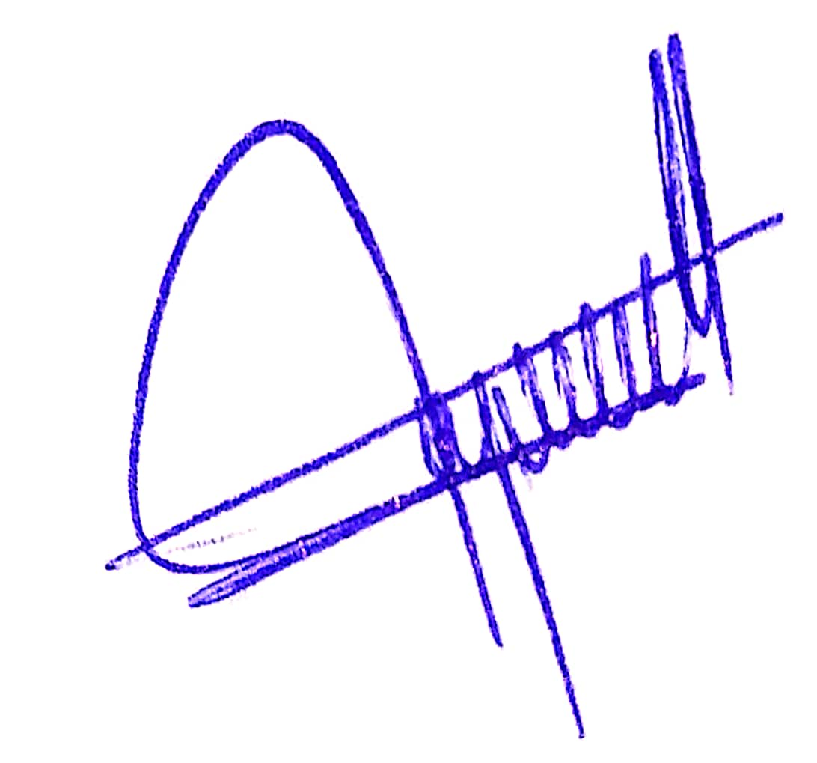
 |  |  | DR. GERALDO CERVANTES GONZÁLEZ
 |  |  | NOMBRE Y FIRMA

